Dashboard
Gennemsnitsdag
 | Hele perioden | Valgte periode
Total | 21.488757383 | 21.488757383
DKK
 | Valgt totalt forbrug parameter | Resterende totalt forbrug parameter
Total | 1 | 0
Elforbrug oversigt |  | Totalt forbrug i perioden
 |  | 31,717
Adresse | Stenhøj Vænge 10 , Birkerød | DKK
Bruger(e) | Torben Kirk Wolf
Bruger 2 | Laksamol Utthasang
Vist periode | 2018-01-01 til 2022-01-15
Viste ugedage | Hele ugen
Viste tidsrum | Hele døgnet

Gennemsnitsdag - timeforbrug
 | Nat | Sen aften | Aften | Eftermiddag | Formiddag | Morgen
00:00:00 | 0.57398440877
01:00:00 | 0.48973033164
02:00:00 | 0.45577149767
03:00:00 | 0.44492588633
04:00:00 | 0.44474964112
05:00:00 | 0.45672762152
06:00:00 |  |  |  |  |  | 0.57899207578
07:00:00 |  |  |  |  |  | 0.76907367727
08:00:00 |  |  |  |  |  | 0.90511048566
09:00:00 |  |  |  |  | 0.94252798175
10:00:00 |  |  |  |  | 0.96397470418
11:00:00 |  |  |  |  | 0.93323492719
12:00:00 |  |  |  | 0.92634962381
13:00:00 |  |  |  | 0.90415591735
14:00:00 |  |  |  | 0.87574168627
15:00:00 |  |  |  | 0.88650365105
16:00:00 |  |  |  | 0.96085552215
17:00:00 |  |  | 2.0702037325
18:00:00 |  |  | 1.7511615311
19:00:00 |  |  | 1.3835390195
20:00:00 |  |  | 1.1028564804
21:00:00 |  | 1.0722899862
22:00:00 |  | 0.90006238832
23:00:00 |  | 0.74077383203
Gennemsnitsuge
 | Total
man | 21.116859086
tir | 21.226199769
ons | 20.58487572
tor | 20.622042193
fre | 19.873536053
lør | 23.748290278
søn | 23.257883061

DKK

DKK

Månedsforbrug
 | Total
Jan 2018 | 667.10843613
Feb 2018 | 564.25022675
Mar 2018 | 626.92323012
Apr 2018 | 552.56530888
May 2018 | 552.6582485
Jun 2018 | 431.19819488
Jul 2018 | 446.65598088
Aug 2018 | 452.65587075
Sep 2018 | 622.61020612
Oct 2018 | 724.45612663
Nov 2018 | 688.43524162
Dec 2018 | 508.94196225
Jan 2019 | 393.6627915
Feb 2019 | 544.26387363
Mar 2019 | 908.02166787
Apr 2019 | 657.266304
May 2019 | 575.18663175
Jun 2019 | 394.0982685
Jul 2019 | 360.12631813
Aug 2019 | 481.7384725
Sep 2019 | 545.60775612
Oct 2019 | 676.7713565
Nov 2019 | 645.56357
Dec 2019 | 710.89157737
Jan 2020 | 677.10423587
Feb 2020 | 619.66659787
Mar 2020 | 750.21160813
Apr 2020 | 626.99083
May 2020 | 613.28831387
Jun 2020 | 547.58989063
Jul 2020 | 473.78446875
Aug 2020 | 609.26721575
Sep 2020 | 576.6630335
Oct 2020 | 700.261179
Nov 2020 | 745.84045938
Dec 2020 | 751.23587488
Jan 2021 | 897.06928013
Feb 2021 | 792.0511815
Mar 2021 | 770.80740337
Apr 2021 | 704.8088925
May 2021 | 703.76307213
Jun 2021 | 626.69882413
Jul 2021 | 624.66681113
Aug 2021 | 696.9747915
Sep 2021 | 867.630557
Oct 2021 | 939.30134763
Nov 2021 | 976.40623275
Dec 2021 | 1248.0979612
Jan 2022 | 445.56821263

DKK

Om
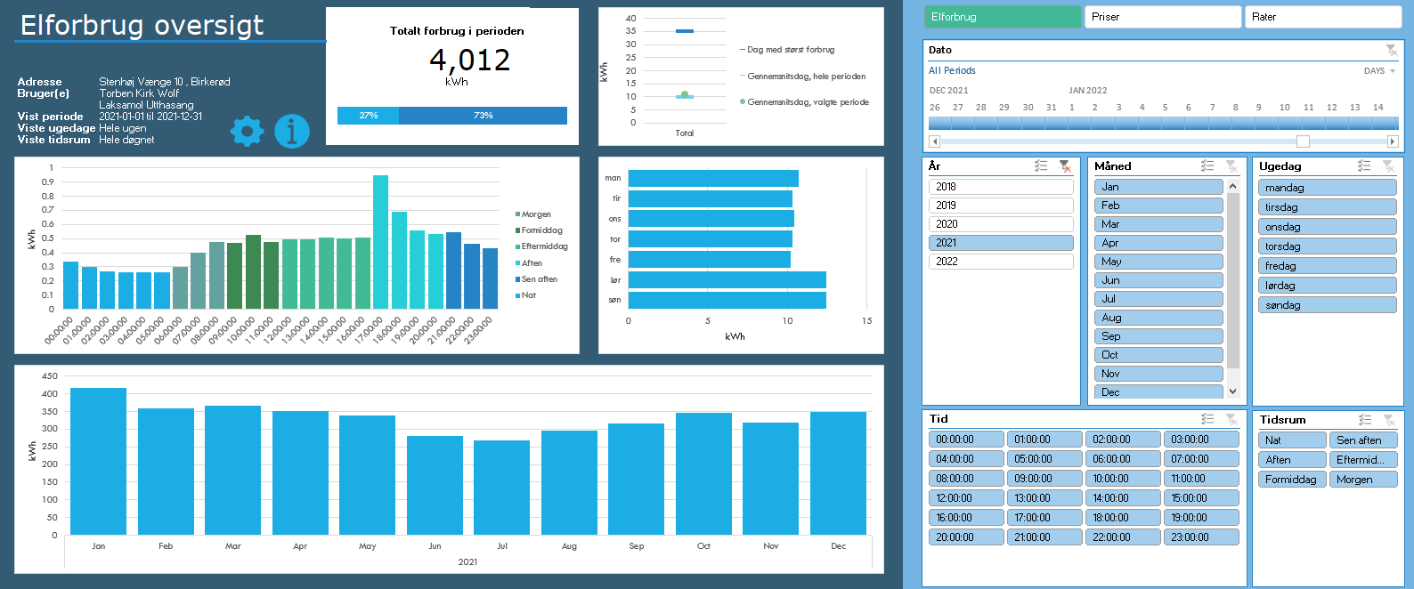
Dit totale forbrug i den valgte periode
Andelen af forbruget for den valgte periode ift. alt hentet data
Dit forbrug på en gennemsnitsdag i den valgte periode
Det samlede forbrug per måned
De to streger indikerer hhv. den dag med det største forbrug samt en gennemtsnitsdag, hvor alt dit data tages i betragtning.
Cirklen viser en gennemsnitsdag i den valgte periode.
Naviger til Indstillinger
Naviger til Om-arket
Dit forbrug på en gennemsnitsuge i den valgte periode
Her kan du vælge mellem: Elforbrug (kWh)
Priser (DKK)
Rater (DKK/time)
Vælg en specifik periode du gerne vil undersøge. Læg mærke til at du i øverste højre hjørne kan vælge om du vil filtrere på år, måneder eller dage.
Vælg år.
Tip: I alle disse slicers kan man vælge flere kriterier ved at holde CTRL inde mens man klikker med musen
Vælg måned
Vælg ugedag
Vælg klokkeslet
Vælg tidsrum, som defineret i Indstillinger
Original fil udviklet af: | Herunder kan du se en kort gennemgang af funktionaliteterne i dashboardet, så du kommer godt i gang:
Torben Kirk Wolf
Afdelingsleder, Data Science, NIRAS A/S
tkwo@niras.dk

Hvis du kunne tænkte dig at høre om mulighederne for at udvikle lignende løsninger på dit data, så kontakt endelig Torben. Vi har i NIRAS's Data Science afdeling bred erfaring med (videre)udvikling af robuste og fleksible Excelløsninger og meget andet.

Opsætning
1) Én gang om året, skal du hente dit Refresh Token:
https://eloverblik.dk
Se seneste guide her:
Link
Indsæt den lange kode i Refresh Token i Indstillinger arket
2) Ret i Fra dato i Indstillinger arket
3) Ret i Lokation i Indstillinger arket. Elspotpriserne varierer afhængigt af denne.
4) Ret evt. inddelingen af tidsrum under Tidsrum i Indstillinger arket

Brug
1) Gå til Data --> Refresh All
Hvis du bliver spurgt om Privacy Settings/Beskyttelse af personlige oplysninger, så tryk bare ignorér. Det er en beskyttelse, der kan være smart at sætte, når man forespørger i databaser. Men i dette tilfælde er det vigtigt, at vi ignorerer det (eller i hvert fald ikke sætter den til private), da værktøjet så ikke kan sende en forespørgsel til Energinets datahub.
Hvis du kommer til at trykke Private, så kan du ændre det under Data --> Get Data --> Data Source Settings
2) Leg med filtrene og find forhåbentlig nogle gode indsigter i dit elforbrug 🙂
Hvis du vil have lidt inspiration til hvordan du bruger filtermulighederne til at få nogle interessante indsigter, så prøv evt. at se denne video:
Link

Licensrettigheder:
Dette værktøj stilles til rådighed til privat brug til interesserede brugere. Ønskes en kommerciel løsning udviklet, kontakt da venligst udvikleren direkte for at høre om mulighederne for dette.

Datakilder
Dette værktøj trækker på data fra flere kilder både til udtræk af personligt forbrug, men også til udtræk af tariffer og spotpriser.
Dit forbrug og dine oplysinger:
https://api.eloverblik.dk/CustomerApi/swagger/index.html
Dine tariffer:
https://www.energidataservice.dk/tso-electricity/datahubpricelist
Elspotpriser:
https://www.energidataservice.dk/tso-electricity/elspotprices
Transmissionsafgifter:
https://energinet.dk/El/Elmarkedet/Tariffer/Aktuelle-tariffer
Elafgift:
https://www.skm.dk/skattetal/satser/satser-og-beloebsgraenser-i-lovgivningen/elafgiftsloven/

Ansvarsfraskrivelse
Dette værktøj er udviklet til privat brug og er kun testet op imod data fra én husstand. Dit data kan afvige fra det testede, og det kan derfor ikke garanteres, at beregningerne på dine data er 100% korrekte.
Der tages f.eks. ikke højde for evt. installation af solceller, og det antages, at der kun er tilknyttet én måler per bruger.
Priserne er estimerede baseret på data i ovenstående datakilder. Udvikleren oplever selv en fravigelse på ca. DKK 20 per måned sammenlignet med tilsendte elregninger, så nogen afvigelse fra faktiske værdier må forventes.

Tekniske krav
Denne løsning er udviklet til at fungere til Windows versionen af Microsoft Excel i en version 2016 eller nyere. Der anvendes avancerede funktionaliteter som Power Query, DAX og andet, som desværre ikke er supporteret i andre versioner af Excel eller andre spreadsheet-applikationer.

